Estructuras
id | nombre | estado | formula | estructura
QFDOS-170 | o-Nitrotolueno | Intermedio / reactivo | C7H7NO2 | 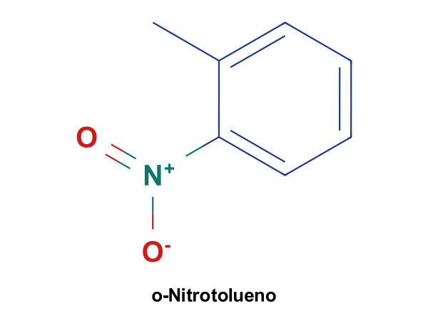
QFDOS-171 | 2,2'-Dinitrobibencilo | Intermedio / reactivo | C14H12N2O4 | 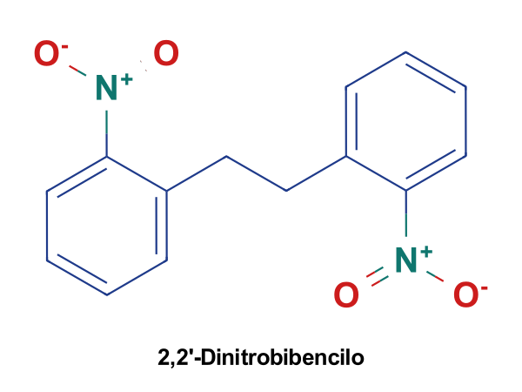
QFDOS-172 | 2,2'-Diaminobibencilo | Intermedio / reactivo | C14H16N2 | 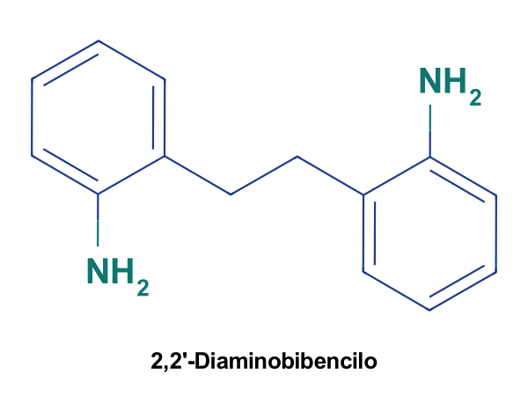
QFDOS-173 | Iminodibencilo | Intermedio / reactivo | C14H13N | 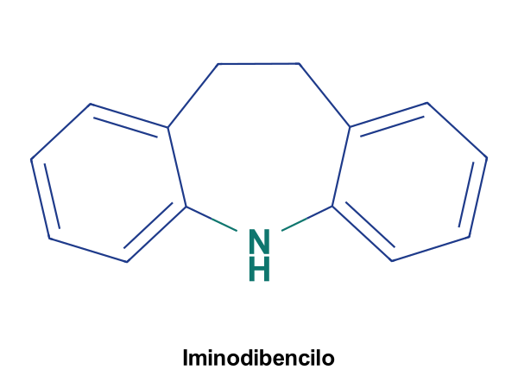
QFDOS-174 | 3-Cloro-N,N-dimetilpropilamina | Intermedio / reactivo | C5H12ClN | 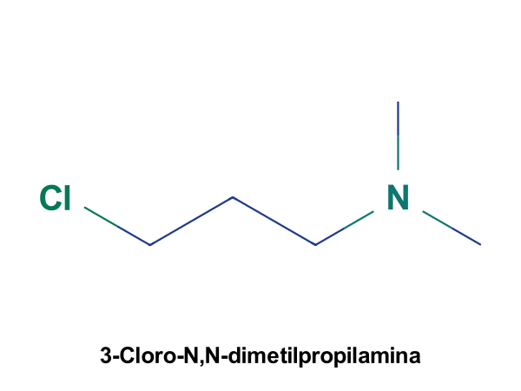
QFDOS-175 | Imipramina | En uso | C19H24N2 | 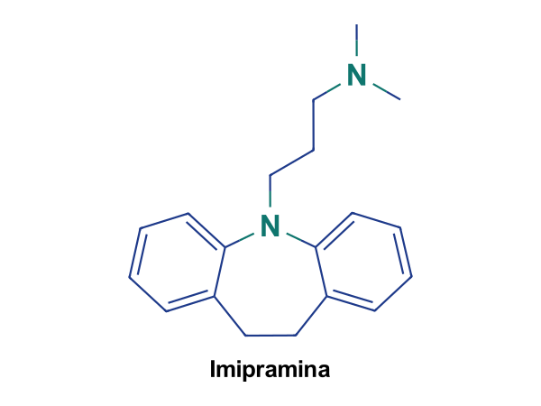
QFDOS-176 | Clorpromazina | En uso | C17H19ClN2S | 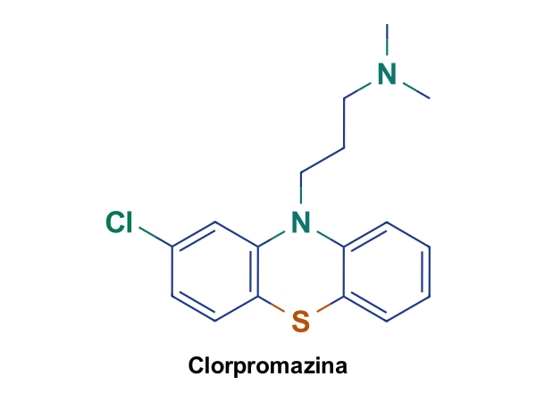
QFDOS-177 | Desipramina | En uso fuera de España | C18H22N2 | 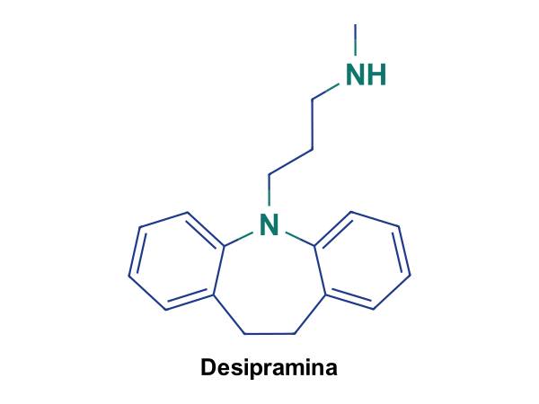
QFDOS-178 | Opipramol | En uso fuera de España | C23H29N3O | 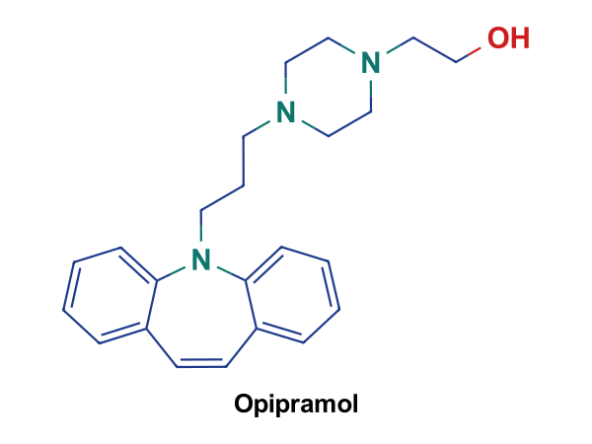
QFDOS-179 | Amitriptilina | En uso | C20H23N | 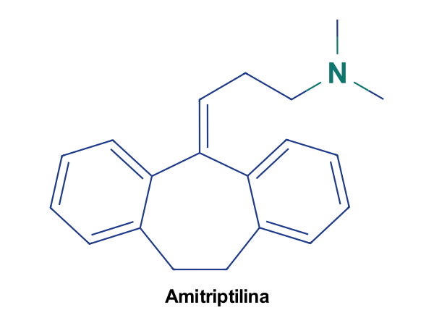
QFDOS-180 | Isoniazida | En uso | C6H7N3O | 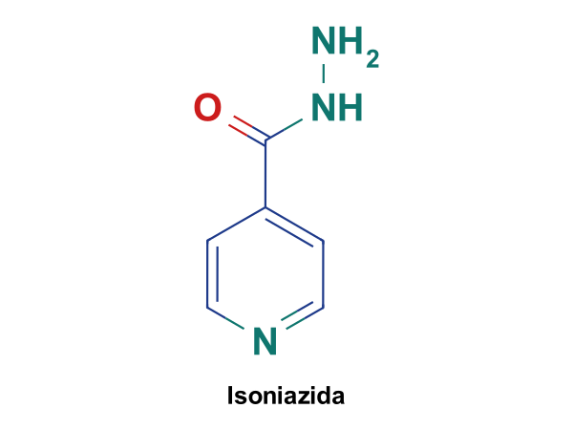
QFDOS-181 | Iproniazida | Retirado | C9H13N3O | 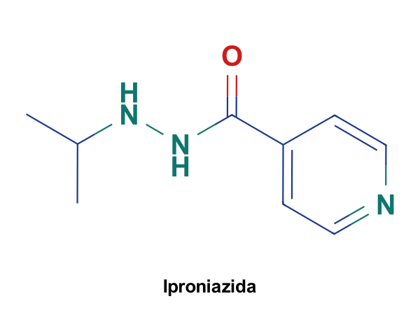
QFDOS-182 | Pargilina | Retirado | C11H13N | 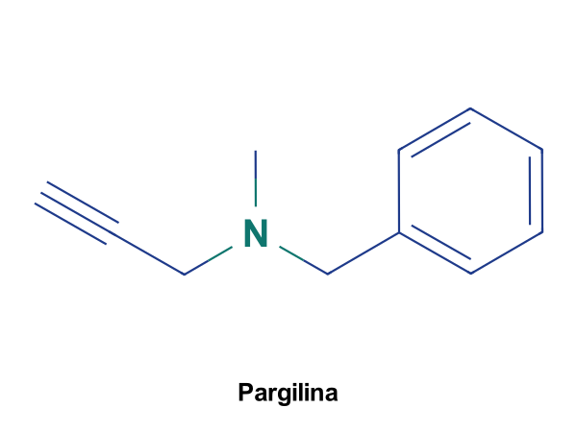
QFDOS-183 | Clorgilina | Nunca comercializado | C13H15Cl2NO | 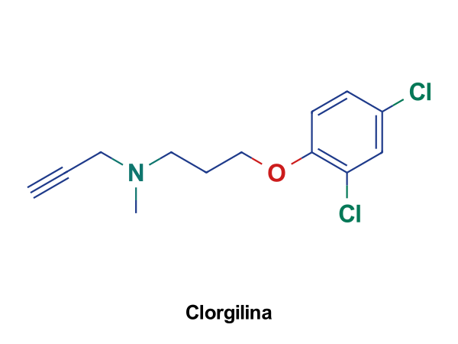
QFDOS-184 | Meclobemida | En uso | C13H17ClN2O2 | 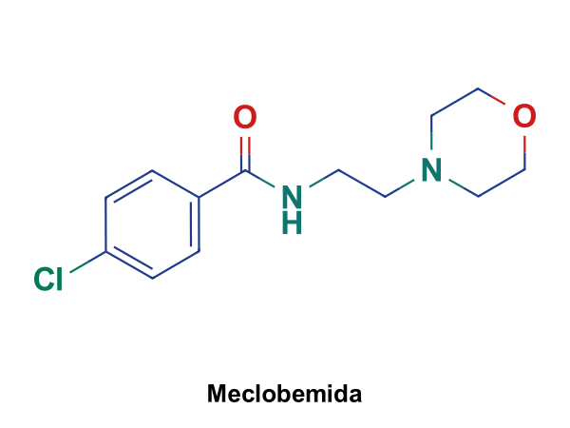
QFDOS-185 | Tiramina | Endógeno | C8H11NO | 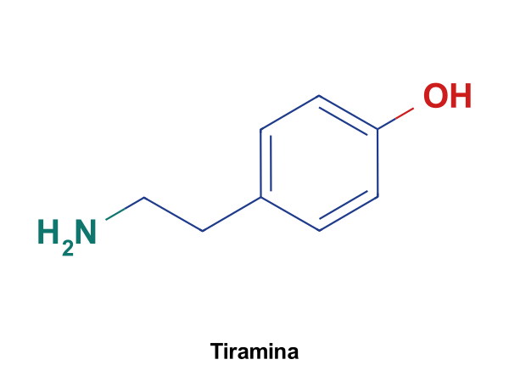
QFDOS-186 | L-Triptófano | Endógeno | C11H12N2O2 | 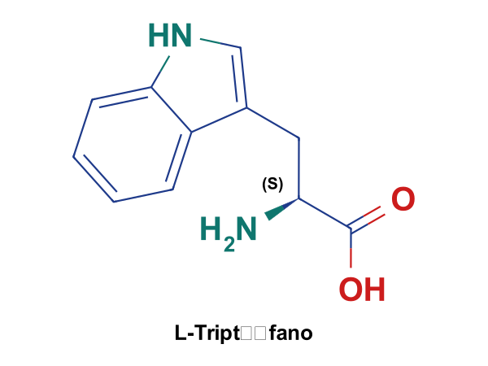
QFDOS-187 | 5-Hidroxi-L-triptófano | Endógeno | C11H12N2O3 | 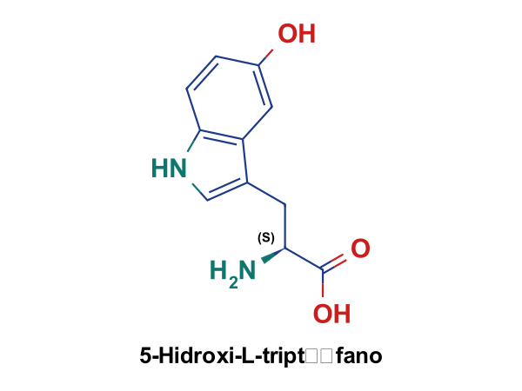
QFDOS-188 | Serotonina | Endógeno | C10H12N2O | 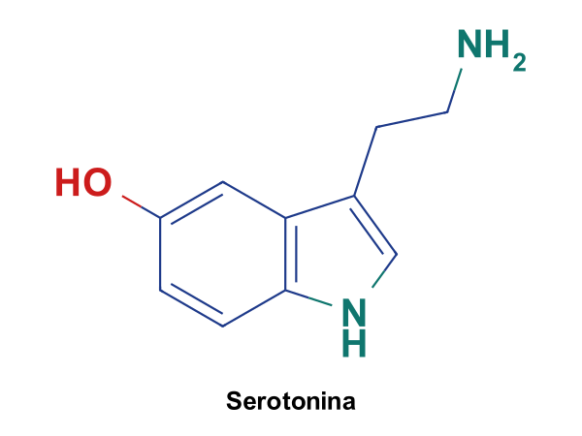
QFDOS-189 | Ácido 5-hidroxiindolacético | Endógeno | C10H9NO3 | 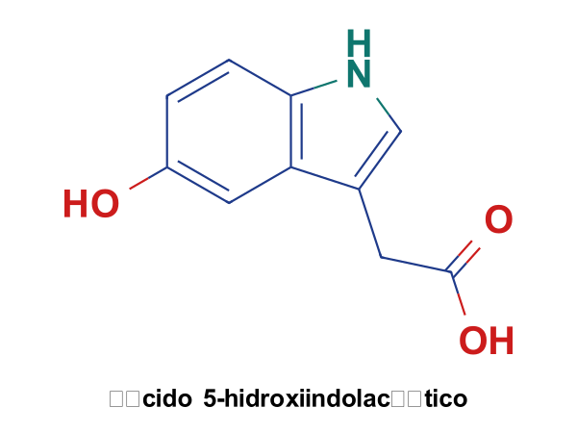
QFDOS-190 | N-Acetilserotonina | Endógeno | C12H14N2O2 | 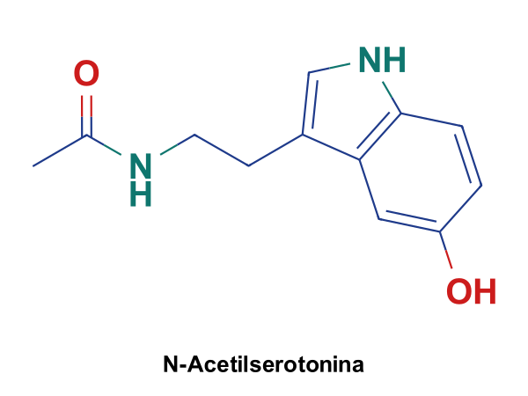
QFDOS-191 | Melatonina | En uso | C13H16N2O2 | 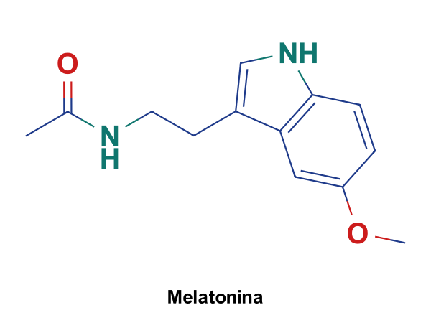
QFDOS-192 | Fluoxetina | En uso | C17H18F3NO | 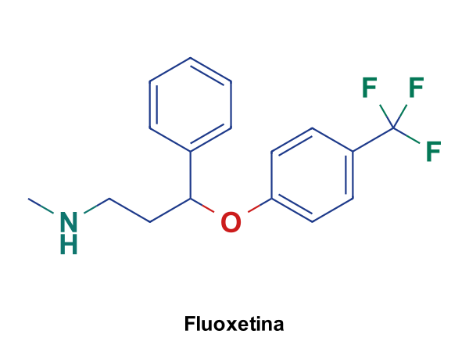
QFDOS-193 | Citalopram | En uso con restricciones | C20H21FN2O | 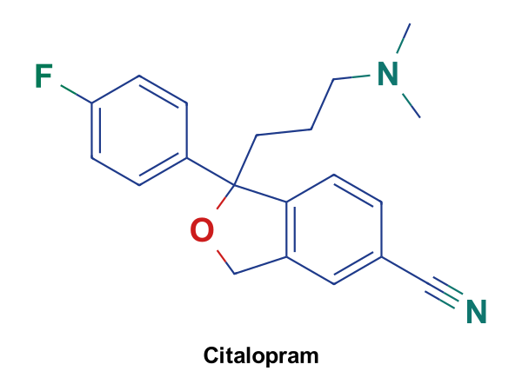
QFDOS-194 | Escitalopram | En uso | C20H21FN2O | 
QFDOS-195 | Sertralina | En uso | C17H17Cl2N | 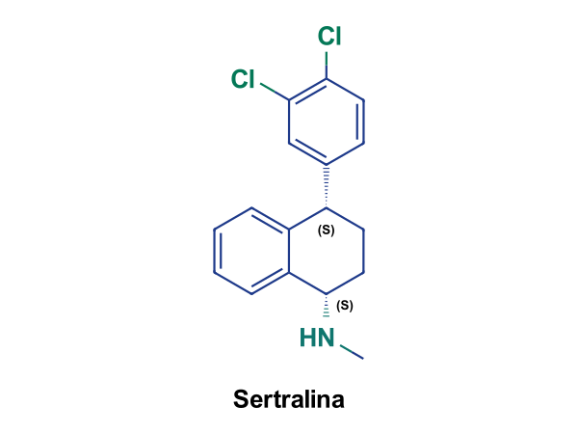
QFDOS-196 | Ergolina | Intermedio / reactivo | C14H16N2 | 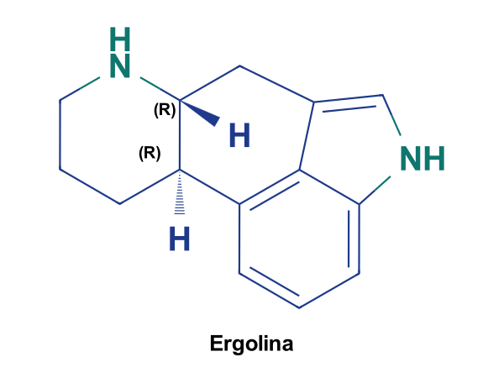
QFDOS-197 | LSD (lisergida) | Sustancia controlada | C20H25N3O | 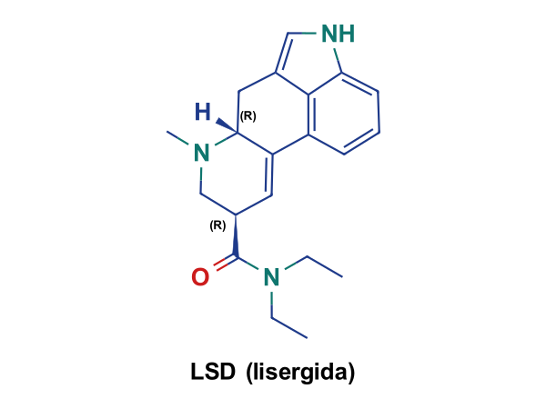
QFDOS-198 | Metisergida | Retirado | C21H27N3O2 | 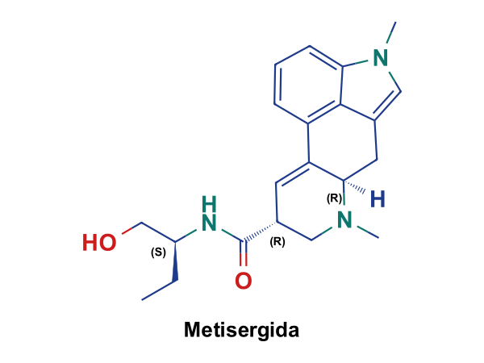
QFDOS-199 | 5-Carboxamidotriptamina (5-CT) | Herramienta de investigación | C11H13N3O | 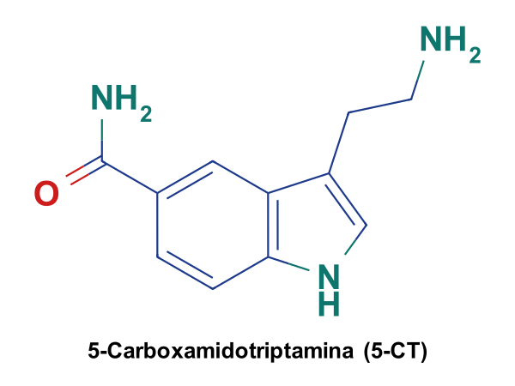
QFDOS-200 | 5-(N-Metilcarbamoilmetil)triptamina | Herramienta de investigación | C13H17N3O | 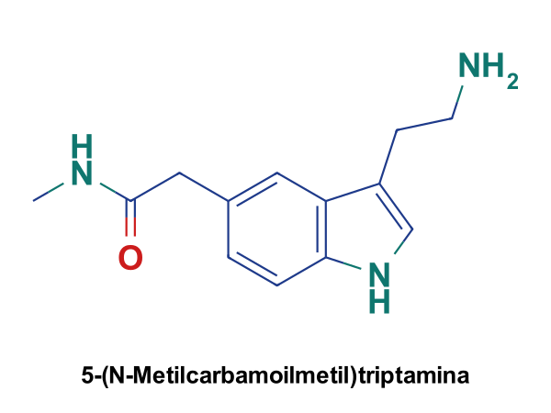
QFDOS-201 | N,N-Didesmetilsumatriptán | Intermedio / reactivo | C12H17N3O2S | 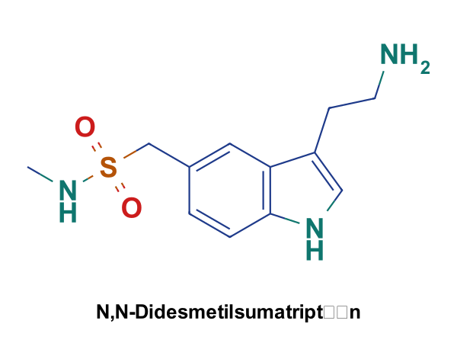
QFDOS-202 | Sumatriptán | En uso | C14H21N3O2S | 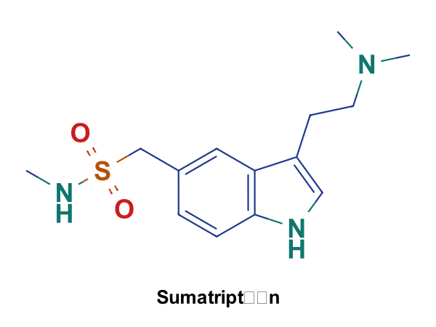
QFDOS-203 | Zolmitriptán | En uso | C16H21N3O2 | 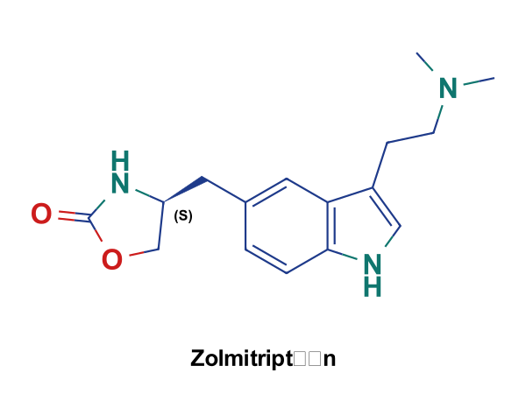
QFDOS-204 | Almotriptán | En uso | C17H25N3O2S | 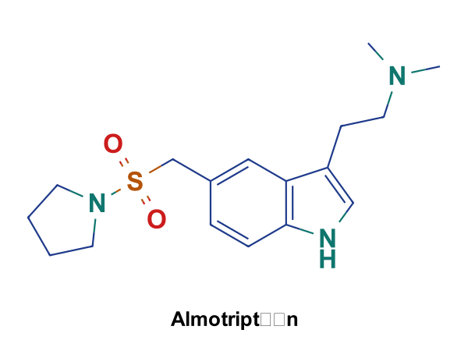
QFDOS-205 | Lasmiditán | En uso | C19H18F3N3O2 | 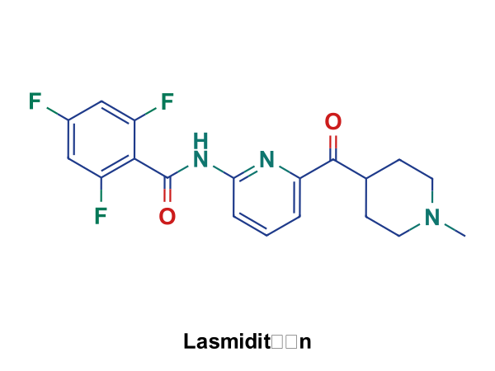
QFDOS-206 | Fenilhidrazina | Intermedio / reactivo | C6H8N2 | 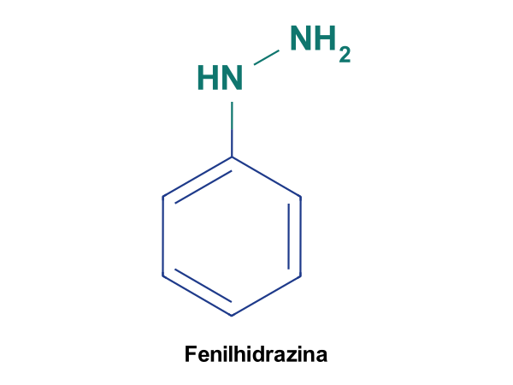
QFDOS-207 | 4-Amino-N-metilbencenometanosulfonamida | Intermedio / reactivo | C8H12N2O2S | 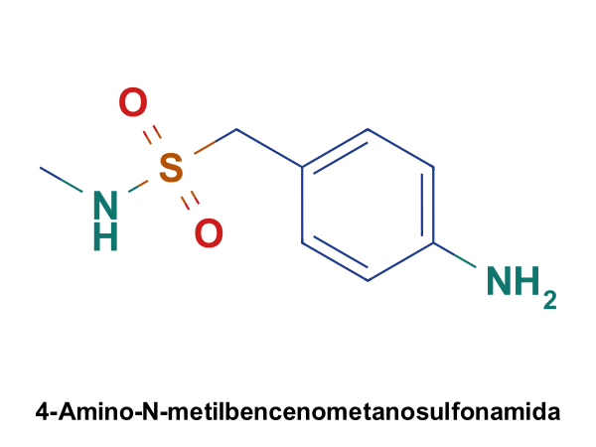
QFDOS-208 | 4-Hidrazino-N-metilbencenometanosulfonamida | Intermedio / reactivo | C8H13N3O2S | 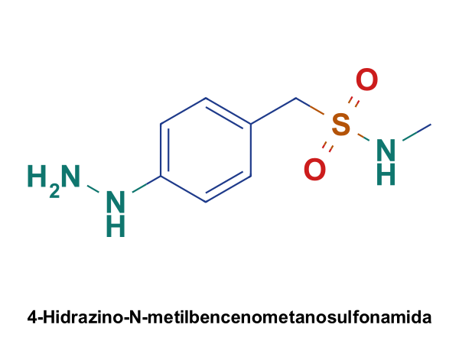
QFDOS-209 | 3-Cianopropanal | Intermedio / reactivo | C4H5NO | 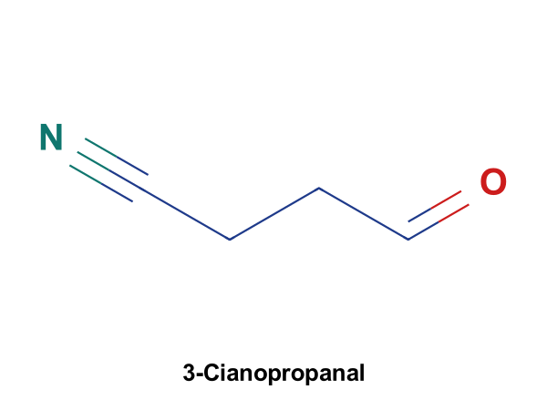
QFDOS-210 | Hidrazona del sumatriptán | Intermedio / reactivo | C12H16N4O2S | 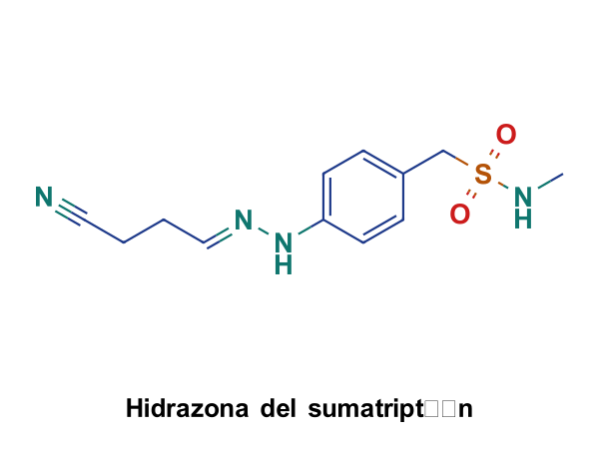
QFDOS-211 | 5-(N-Metilsulfamoilmetil)indol-3-acetonitrilo | Intermedio / reactivo | C12H13N3O2S | 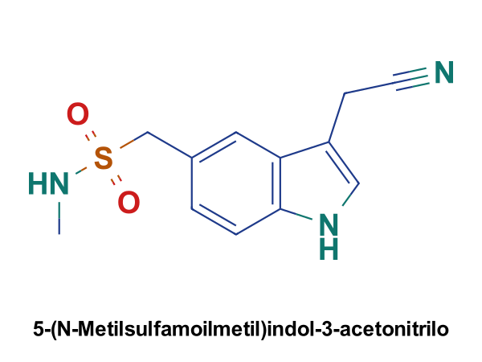
QFDOS-212 | 8-OH-DPAT | Herramienta de investigación | C16H25NO | 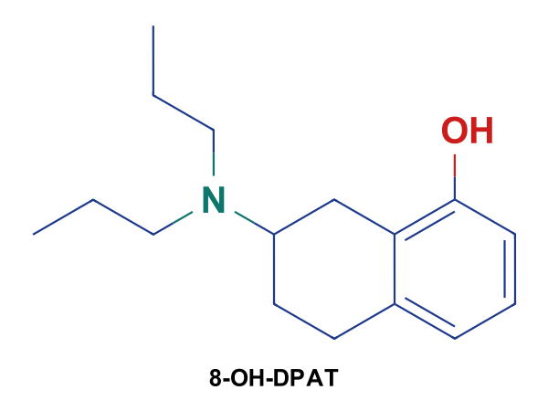
QFDOS-213 | Buspirona | En uso fuera de España | C21H31N5O2 | 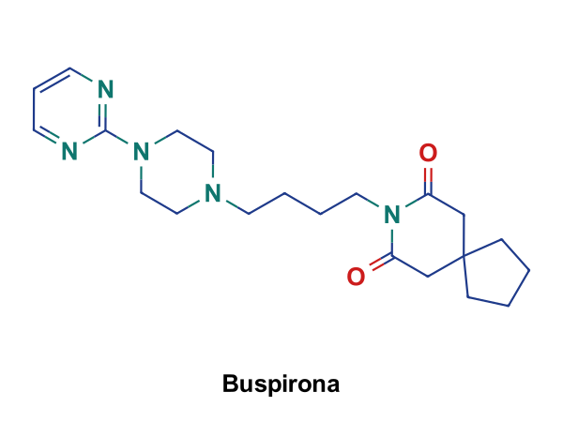
QFDOS-214 | Ipsapirona | Nunca comercializado | C19H23N5O3S | 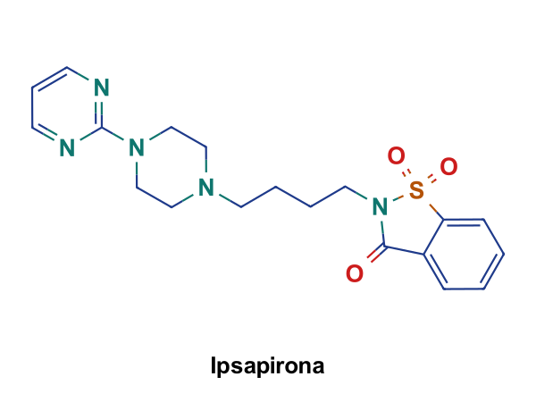
QFDOS-215 | 1-(2-Pirimidinil)piperazina (1-PP) | Endógeno | C8H12N4 | 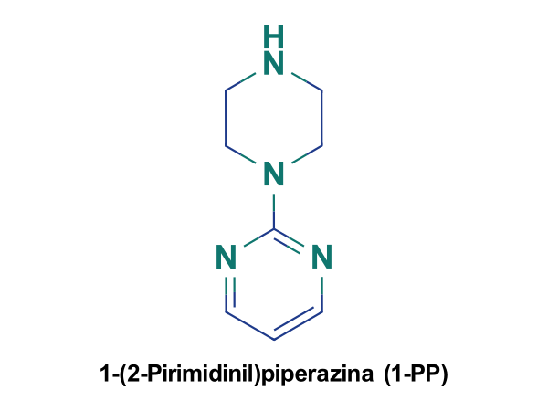
QFDOS-216 | Cocaína | Sustancia controlada | C17H21NO4 | 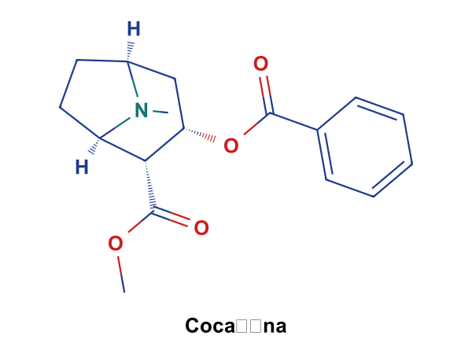
QFDOS-217 | Tropina | Intermedio / reactivo | C8H15NO | 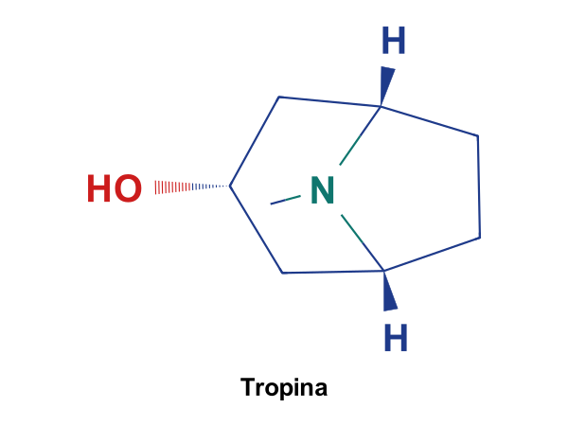
QFDOS-218 | Tropisetrón | Retirado | C17H20N2O2 | 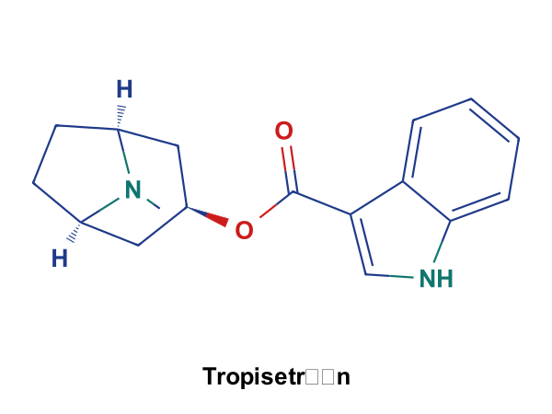
QFDOS-219 | Granisetrón | En uso | C18H24N4O | 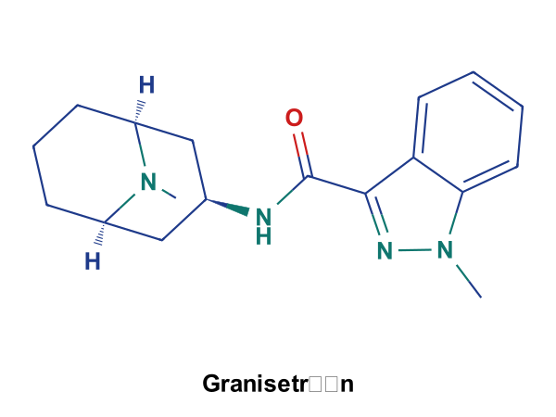
QFDOS-220 | Ondansetrón | En uso | C18H19N3O | 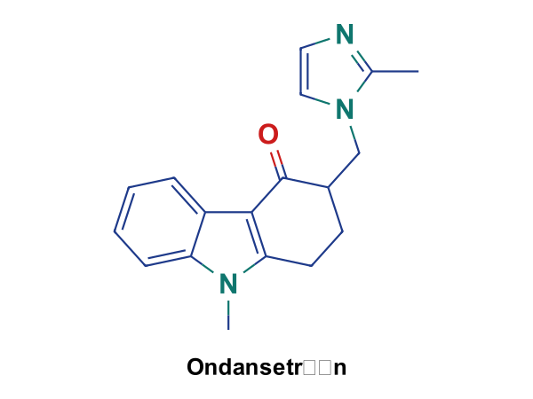
QFDOS-221 | Palonosetrón | En uso | C19H24N2O | 
QFDOS-222 | Metoclopramida | En uso con restricciones | C14H22ClN3O2 | 
QFDOS-223 | 9-Metil-1,2,3,9-tetrahidro-4H-carbazol-4-ona | Intermedio / reactivo | C13H13NO | 
QFDOS-224 | 2-Metilimidazol | Intermedio / reactivo | C4H6N2 | 
QFDOS-225 | Ácido 2-(2-feniletil)benzoico (2) | Intermedio / reactivo | C15H14O2 | 
QFDOS-226 | Dibenzosuberona (3) | Intermedio / reactivo | C15H12O | 
QFDOS-227 | 10-Bromodibenzosuberona (4) | Intermedio / reactivo | C15H11BrO | 
QFDOS-228 | Dibenzosuberenona (5) | Intermedio / reactivo | C15H10O | 
QFDOS-229 | 4-Cloro-1-metilpiperidina | Intermedio / reactivo | C6H12ClN | 
QFDOS-230 | Alcohol terciario (6) | Intermedio / reactivo | C21H23NO | 
QFDOS-231 | Ciproheptadina (1) | En uso | C21H21N | 
QFDOS-232 | Pirrolidina | Intermedio / reactivo | C4H9N | 
QFDOS-233 | Cloruro de (4-nitrofenil)metanosulfonilo | Intermedio / reactivo | C7H6ClNO4S | 
QFDOS-234 | Nitro-sulfonamida (16) | Intermedio / reactivo | C11H14N2O4S | 
QFDOS-235 | Anilina (17) | Intermedio / reactivo | C11H16N2O2S | 
QFDOS-236 | Sal de diazonio (18) | Intermedio / reactivo | C11H14N3O2S+ | 
QFDOS-237 | Arilhidrazina del almotriptán | Intermedio / reactivo | C11H17N3O2S | 
QFDOS-238 | 4-Clorobutanal | Intermedio / reactivo | C4H7ClO | 
QFDOS-239 | Hidrazona del almotriptán | Intermedio / reactivo | C15H22ClN3O2S | 
QFDOS-240 | Triptamina primaria (19) | Intermedio / reactivo | C15H21N3O2S | 

